Sheet1
河南未名精细化工新材料中试生产基地（一期） 项目异议（质疑）及答复台账
项目名称 | 开标时间 | 招标（采购）人 | 行政监督部门 | 代理机构名称及联系人、联系方式 | 异议/质疑单位 | 异议/质疑时间 | 异议/质疑内容 | 答复内容时间 | 答复内容
河南未名精细化工新材料中试生产基地（一期） | 2023.5.31 | 叶县昆鹏建设投资有限公司 | 叶县建设工程招标投标领导组办公室 | 代理公司：河南中建工程管理有限公司 联系人：蔡女士 联系电话：18903759500 | 平煤神马建工集团有限公司 | 2023.5.18 | 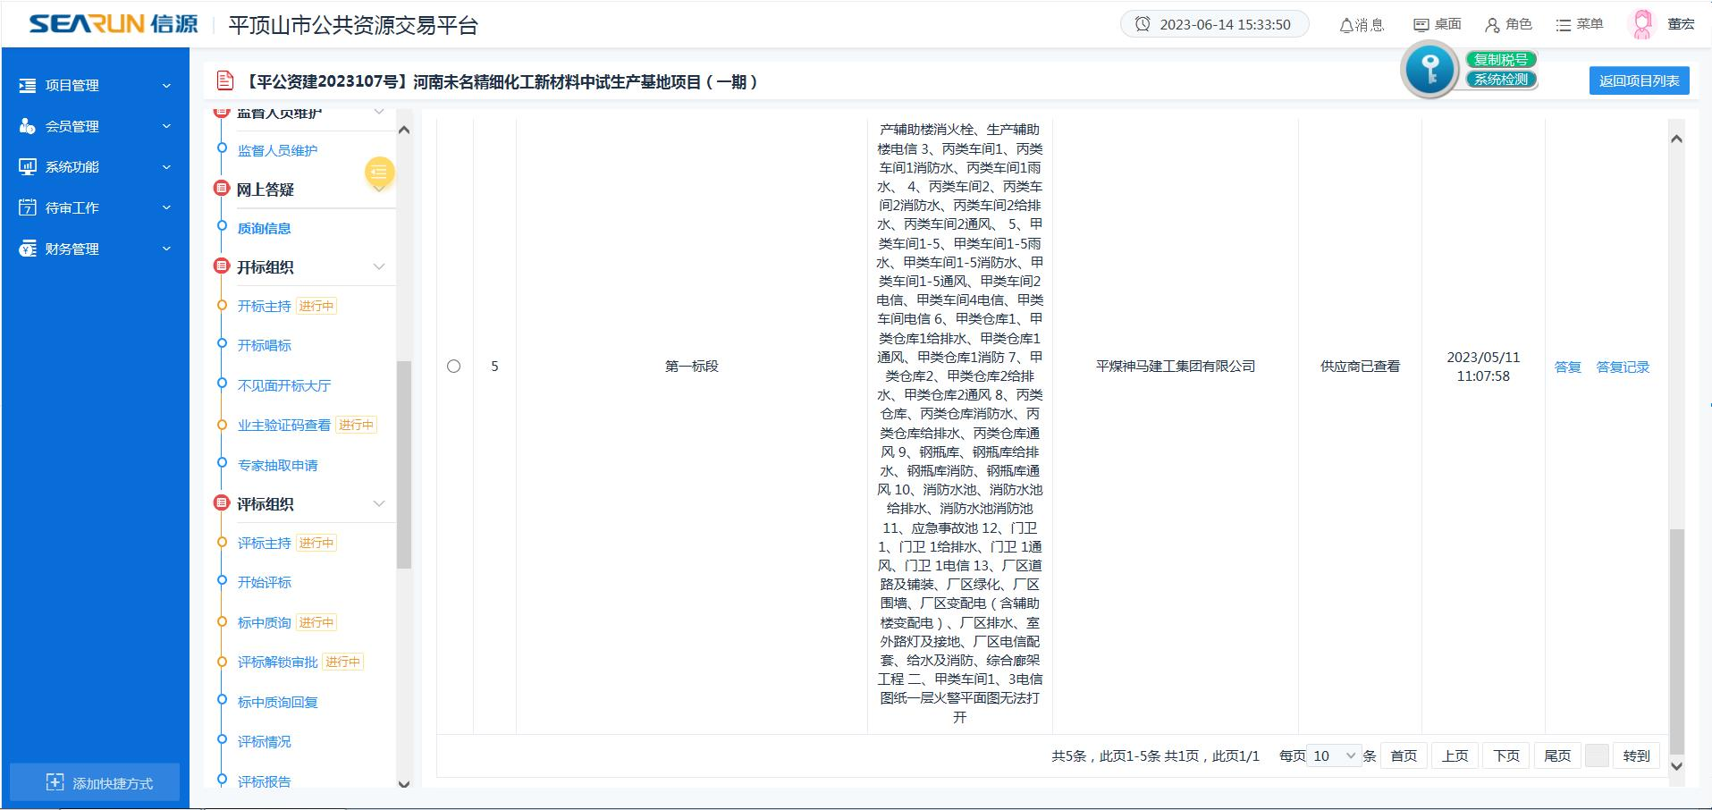 | 2023.5.19 | 以最终合同签订为准;因图纸过大，可能出现损坏或打不开的情况，请在邮箱中自行下载，账号：18903759500@163.com，密码：Tz18903759500
 |  |  |  |  | 河南源泰建筑有限公司 | 2023.5.15 | 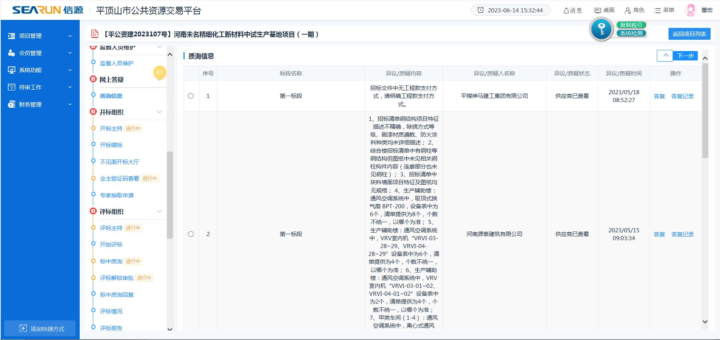 | 2023.5.15 | 投标人自行考虑
 |  |  |  |  | 中国化学工程第十一建设有限公司 | 2023.5.11 | 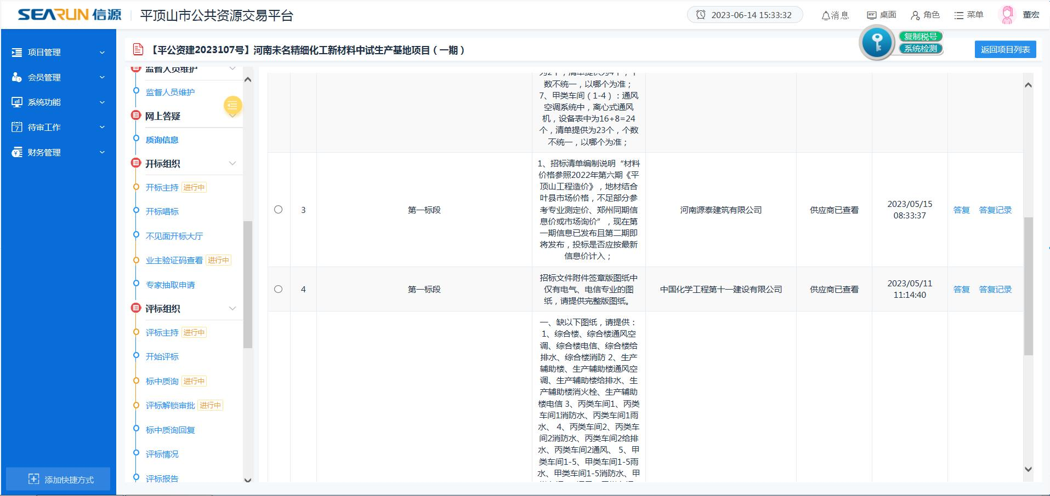 | 2023.5.12 | 因图纸过大，可能出现损坏或打不开的情况，请在邮箱中自行下载，账号：18903759500@163.com，密码：Tz18903759500

